固定式契約容量變更容需量契約對比
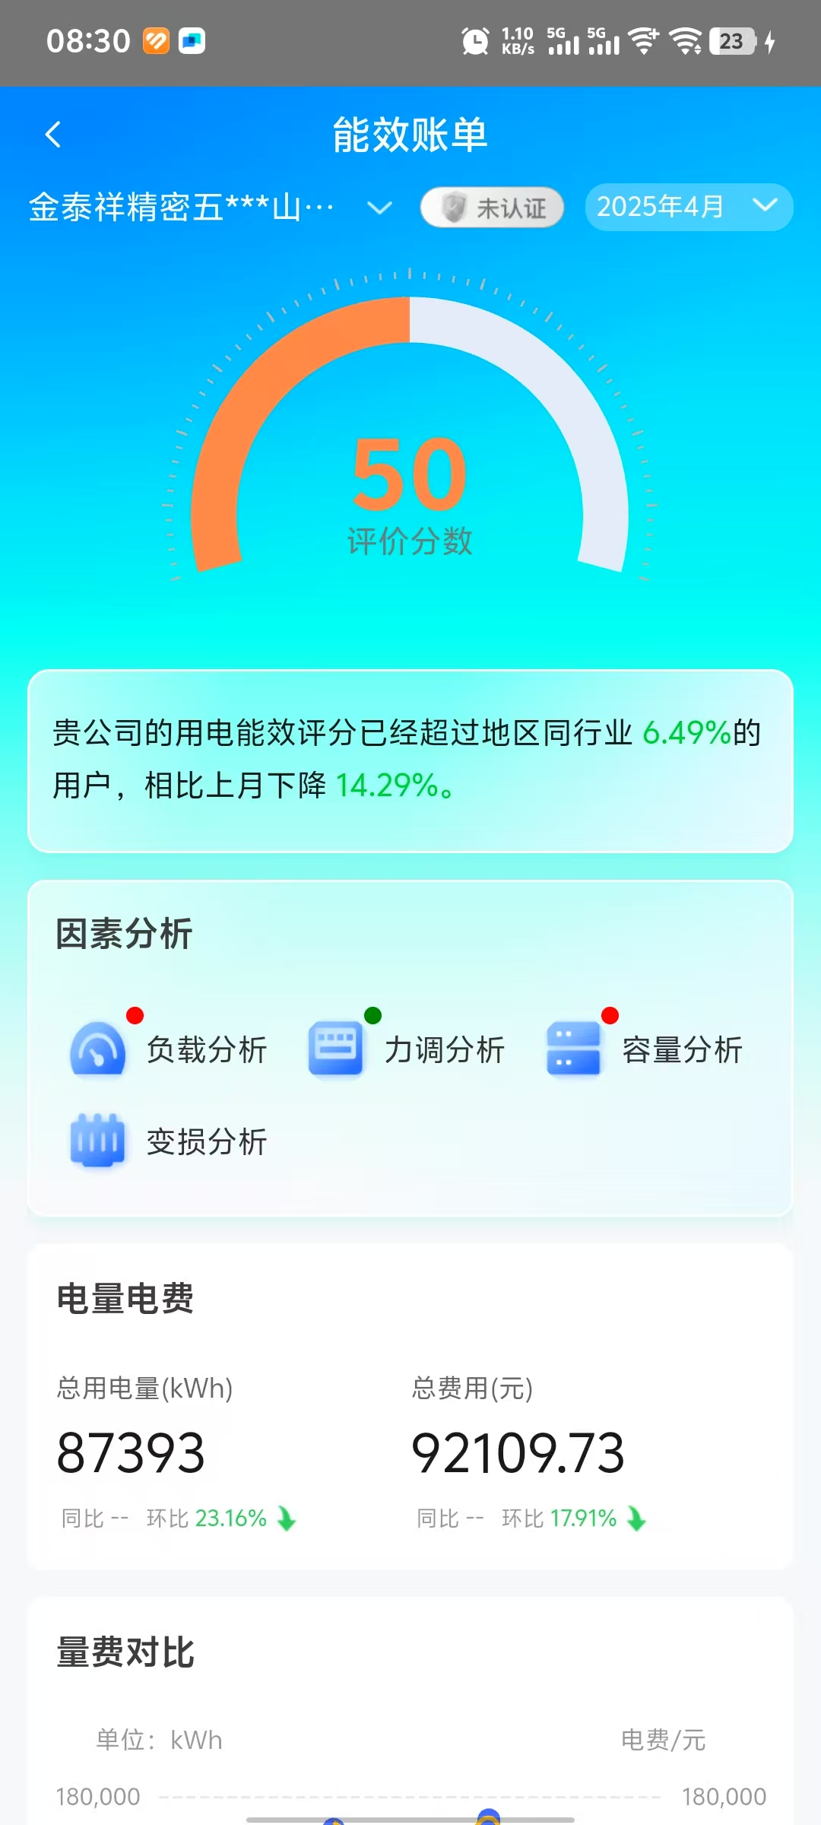
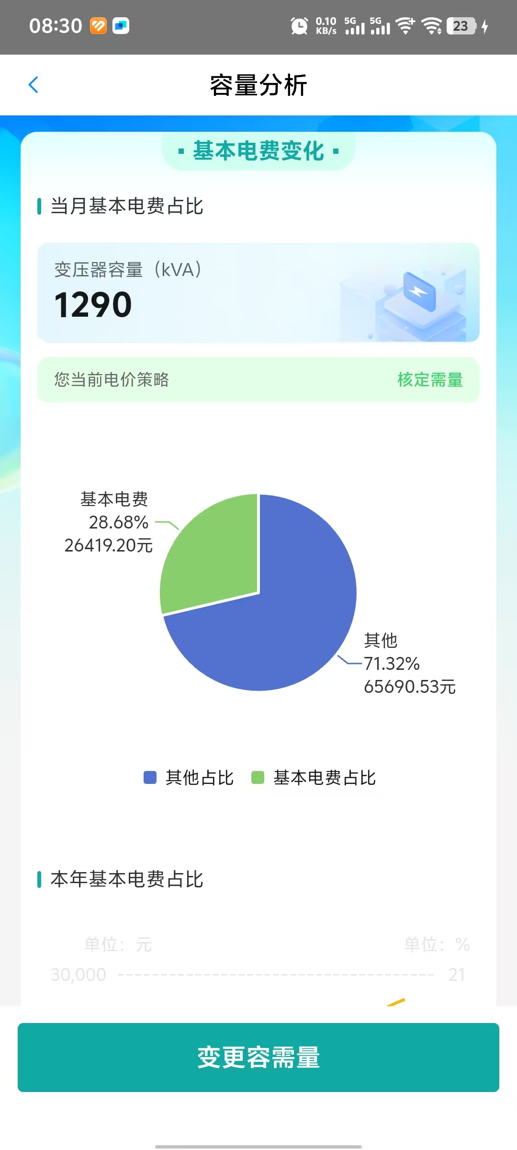
固定式契約容量變更容需量契約對比
序號 | 現有申請簽約契約容量kw | 變壓器電費費1kw | 每用繳交固定費用 | 每月使用容量(2024/11~2025/06) | 簽約變壓器容需量簽約kw | 變壓器電費費1kw | 每用繳交固定費用 | 每月可節省費用支出 | 每月節省費用比例
1 | 1290 | 51.2 | 66048 | 210kw | 540 | 51.2 | 27648 | 38400 | 58.14%
2 |  |  |  | 374kw
3 |  |  |  | 320kw
4 |  |  |  | 398kw
5 |  |  |  | 373kw
6 |  |  |  | 319kw
7 |  |  |  | 357kw
8 |  |  |  | 435kw
備註:金泰祥高壓配電房內高壓變壓器容量為1,290kw,與供電局簽約為固定式契約容量,依照2024/11~2025/06統計數據,變壓器使用容量未超過540KW,故公司可向供電局申請按變壓器使用容需量簽約,由原來1,290KW變更為540KW,且電壓器使用量未超出10%還是按照540KW收費,故公司每月可節省費用為38,400RMB,節省費用比例為58.14% .

RFID 固定資產導入


